手順書
操作手順書 |  |  |  |  | 作成日時：2019/10/30-10:14:00

 | １．操作環境

 |  |  | シナリオファイル名 | C:\Users\Administrator\Desktop\動作確認手順\納期回答.winsnr

 | ２．操作手順

 |  | ２．１．シナリオ：納期回答
 |  |  | ２．１．１．[キー入力] [AMMDB54 - リモート デスクトップ接続]ウィンドウ - [Input Capture Window]ウィンドウ
 |  |  | 画面 | 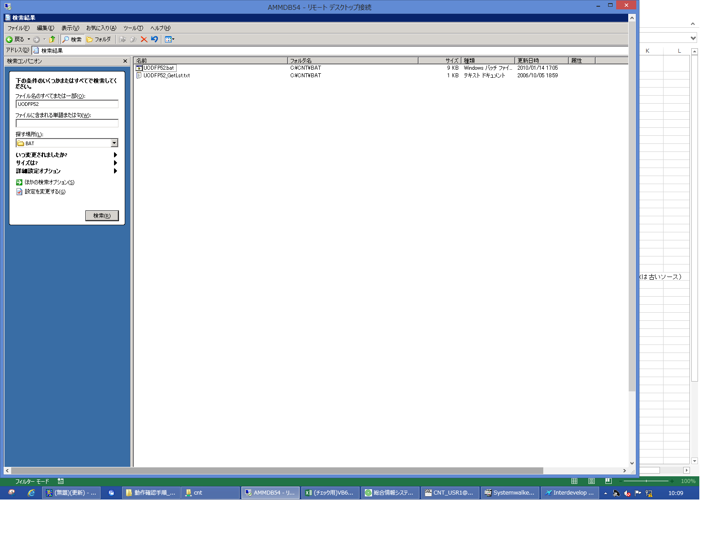
 |  |  | 操作内容 | 「Input Capture Window」ウィンドウに[LButton, OemClear]キーを入力します。

 |  |  | ２．１．２．[右シングルクリック] [AMMDB54 - リモート デスクトップ接続]ウィンドウ - [Input Capture Window]ウィンドウ
 |  |  | 画面 | 
 |  |  | 操作内容 | 「Input Capture Window」ウィンドウを、右シングルクリックします。

 |  |  | ２．１．３．[ドラッグドロップ(左ボタンダウン)] [AMMDB54 - リモート デスクトップ接続]ウィンドウ - [Input Capture Window]ウィンドウ
 |  |  | 画面 | 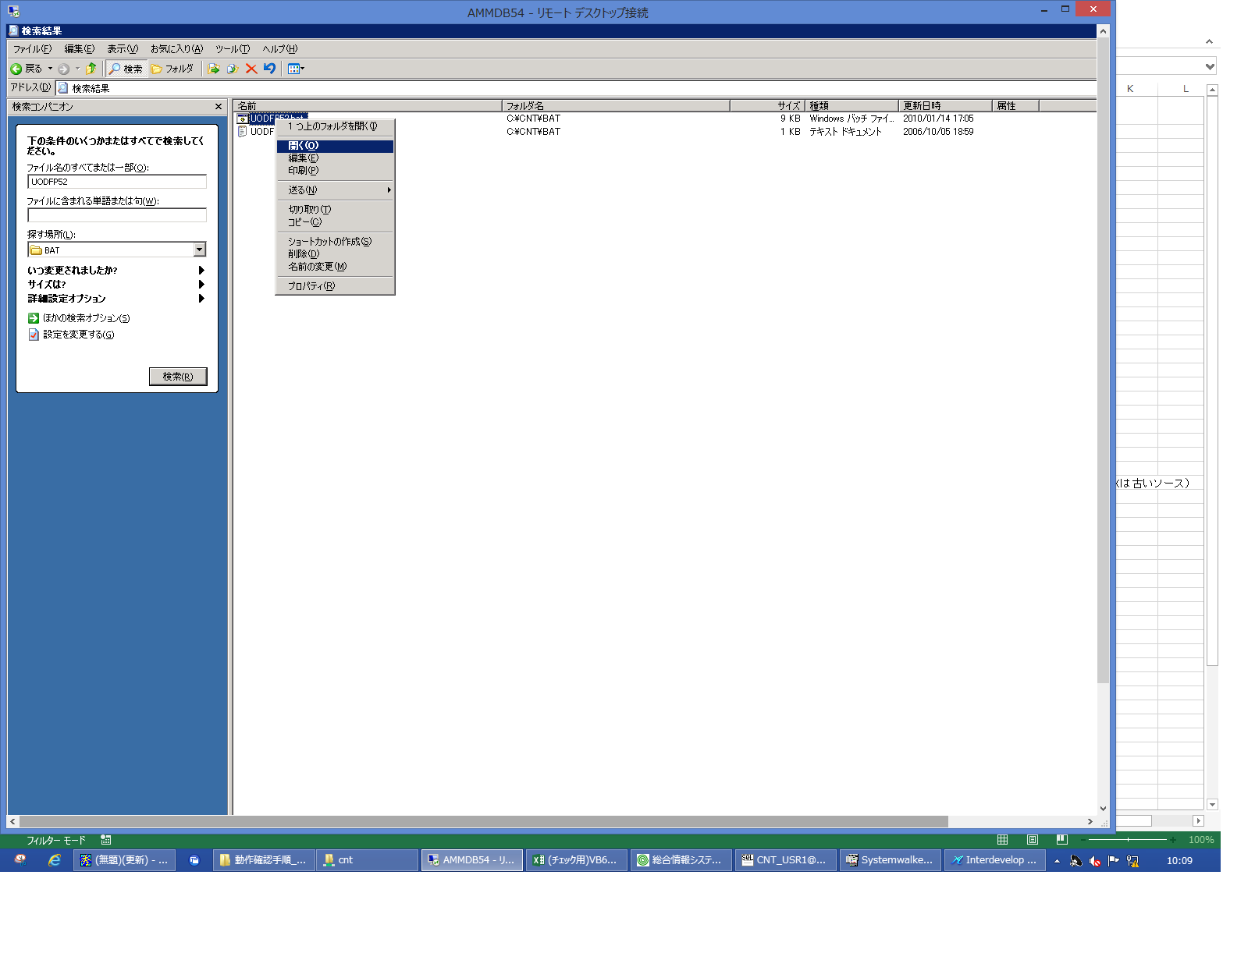
 |  |  | 操作内容 | 「Input Capture Window」ウィンドウを、左シングルクリックします。

 |  |  | ２．１．４．[ドラッグドロップ(左ボタンアップ)] [AMMDB54 - リモート デスクトップ接続]ウィンドウ - [Input Capture Window]ウィンドウ
 |  |  | 画面 | 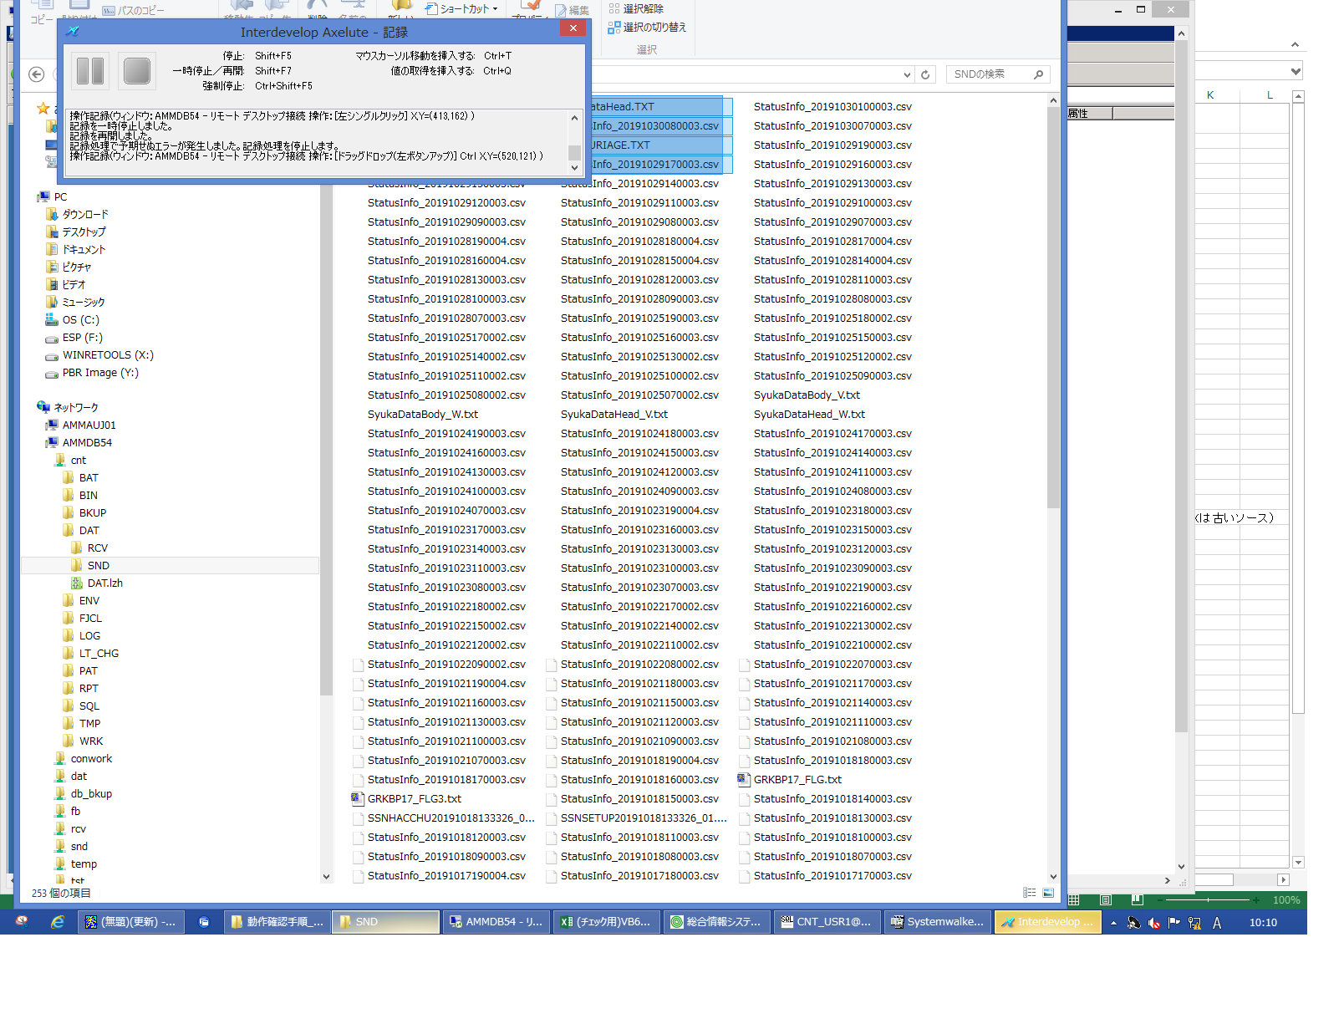
 |  |  | 操作内容

 |  |  | ２．１．５．[左シングルクリック] [SND]ウィンドウ - [更新日時]編集
 |  |  | 画面 | 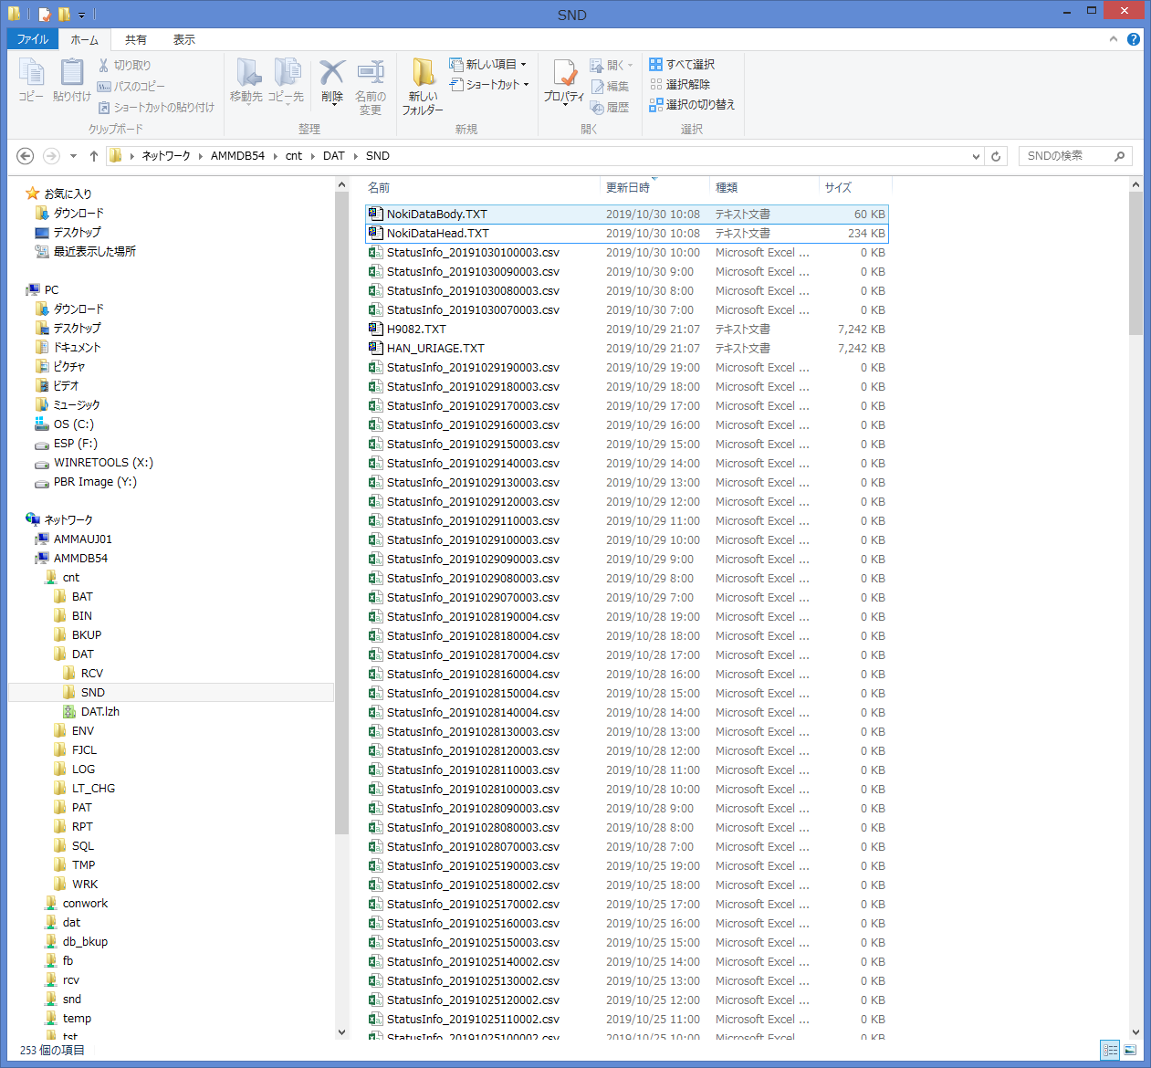
 |  |  | 操作内容 | 「更新日時」編集を、左シングルクリックします。

詳細
詳細説明 |  |  |  |  |  |  |  |  | ユーザ名：㈱コンテック殿 |  | ｼｽﾃﾑ名：新総合情報システム |  |  |  |  | ﾌﾟﾛｾｽID/名：販売システム | 作成日:２００６年０７月０６日
 |  |  |  |  |  |  |  |  |  |  | ｼﾞｮﾌﾞID/名：UOD／受注 |  |  |  |  | ﾌﾟﾛｸﾞﾗﾑID/名：UODFP52/納期回答 | 作成者：ACE) 渡邉

 | １．初期処理

 |  | １－１．変数の初期化

 |  |  |  |  | 出力パラメータの初期化を行う。

 |  | １－２．システム日付の取得

 |  |  |  |  | データベースのシステム日付、及びシステム時刻を取得する。

 |  | １－３．入力パラメータのチェック

 |  |  |  | １）ヘッダファイル（パス、ファイル名）のチェック

 |  |  |  |  |  | ヘッダファイル（パス、ファイル名）がNullであれば、エラーメッセージに下記内容をセットし、エラー処理を行い本プログラムを終了する。
 |  |  |  |  |  |  | エラーメッセージ ← ：ﾌｧｲﾙﾊﾟｽ名(ﾍｯﾀﾞ)が正しくセットされていません。
 |  |  |  |  |  |  | エラーメッセージ ← ：ﾌｧｲﾙ名(ﾍｯﾀﾞ)が正しくセットされていません。

 |  |  |  | ２）明細ファイル（パス、ファイル名）のチェック

 |  |  |  |  |  | 明細ファイル（パス、ファイル名）がNullであれば、エラーメッセージに下記内容をセットし、エラー処理を行い本プログラムを終了する。
 |  |  |  |  |  |  | エラーメッセージ ← ：ﾌｧｲﾙﾊﾟｽ名(明細)が正しくセットされていません。
 |  |  |  |  |  |  | エラーメッセージ ← ：ﾌｧｲﾙ名(明細)が正しくセットされていません。

 |  | １－４．ファイルのオープン

 |  |  |  | １）ヘッダファイルのオープン

 |  |  |  |  |  | 入力パラメータで指定されたフォルダ・ファイル名でヘッダファイルをオープンする。

 |  |  |  | ２）明細ファイルのチェック

 |  |  |  |  |  | 入力パラメータで指定されたフォルダ・ファイル名で明細ファイルをオープンする。

 |  | １－５．運用日付の取得

 |  |  |  |  | 運用日マスタより運用日付を取得する。

 |  | １－６．連番の初期化

 |  |  |  |  | 連番に０をセットする。

 |  | １－７．コンテック得意先コードの取得

 |  |  |  |  | 固定値マスタより固定値【コンテック得意先コード】を取得する。

 |  |  |  |  |  | 【抽出条件】 |  |  |  | 固定値マスタ．管理コード |  | ＝ | '204'

起動元EXE
システム情報
制御ファイル
データファイル
起動先EXE
詳細説明 |  |  |  |  |  |  |  |  | ユーザ名：㈱コンテック殿 |  | ｼｽﾃﾑ名：新総合情報システム |  |  |  |  | ﾌﾟﾛｾｽID/名：販売システム | 作成日:２００６年０７月０６日
 |  |  |  |  |  |  |  |  |  |  | ｼﾞｮﾌﾞID/名：UOD／受注 |  |  |  |  | ﾌﾟﾛｸﾞﾗﾑID/名：UODFP52/納期回答 | 作成者：ACE) 渡邉

 | ２．納期情報の更新

 |  | 納期情報のデータのうち、受注日付が運用日付と一致する日付のデータを抽出し、未設定の項目を注文情報で更新する。

 |  | ２－１．納期情報見出トランの更新

 |  |  |  |  | 【抽出条件】 |  |  |  |  | 納期情報見出トラン．伝票削除区分 |  |  |  | ＝ １（使用中） | and
 |  |  |  |  |  |  |  |  |  | 注文情報見出トラン．伝票削除区分(+) |  |  |  | ＝ １（使用中） | and
 |  |  |  |  |  |  |  |  |  | 注文情報トラン．伝票削除区分(+) |  |  |  | ＝ １（使用中） | and
 |  |  |  |  |  |  |  |  |  | 納期情報見出トラン．発注者－得意先コード |  |  |  | ＝ 得意先マスタ．得意先コード | and
 |  |  |  |  |  |  |  |  |  | 得意先マスタ．代表会社コード |  |  |  | ＝ 得意先マスタ．得意先コード(+) | and
 |  |  |  |  |  |  |  |  |  | 得意先マスタ．伝票削除区分 |  |  |  | ＝ １（使用中） | and
 |  |  |  |  |  |  |  |  |  | 得意先マスタ．ＥＤＩ区分 |  |  |  | ＝ １（ＶＡＮ） | and
 |  |  |  |  |  |  |  |  |  | 得意先マスタ．納期回答 |  |  |  | ＝ １（する） | and
 |  |  |  |  |  |  |  |  |  | 納期情報見出トラン．受注番号 |  |  |  | ＝ 注文情報見出トラン．受注番号(+) | and
 |  |  |  |  |  |  |  |  |  | 納期情報見出トラン．受注番号 |  |  |  | ＝ 注文情報トラン．受注番号(+) | and
 |  |  |  |  |  |  |  |  |  | 納期情報見出トラン．受注日付 |  |  |  | ＝ 運用日テーブル．運用日付

 |  |  |  |  | 更新内容は、転送説明（納期情報見出トラン）を参照

 |  | ２－２．納期情報トランの更新

 |  |  |  |  | 【抽出条件】 |  |  |  |  | 納期情報トラン．伝票削除区分 |  |  |  | ＝ １（使用中） | and
 |  |  |  |  |  |  |  |  |  | 注文情報トラン．伝票削除区分 |  |  |  | ＝ １（使用中） | and
 |  |  |  |  |  |  |  |  |  | 注文情報トラン．発注者－得意先コード |  |  |  | ＝ 得意先マスタ．得意先コード | and
 |  |  |  |  |  |  |  |  |  | 得意先マスタ．代表会社コード |  |  |  | ＝ 得意先マスタ．得意先コード(+) | and
 |  |  |  |  |  |  |  |  |  | 得意先マスタ．伝票削除区分 |  |  |  | ＝ １（使用中） | and
 |  |  |  |  |  |  |  |  |  | 得意先マスタ．ＥＤＩ区分 |  |  |  | ＝ １（ＶＡＮ） | and
 |  |  |  |  |  |  |  |  |  | 得意先マスタ．納期回答 |  |  |  | ＝ １（する） | and
 |  |  |  |  |  |  |  |  |  | 納期情報トラン．受注番号 |  |  |  | ＝ 注文情報トラン．受注番号 | and
 |  |  |  |  |  |  |  |  |  | 納期情報トラン．受注日付 |  |  |  | ＝ 運用日テーブル．運用日付

 |  |  |  |  | 更新内容は、転送説明（納期情報トラン）を参照

詳細説明 |  |  |  |  |  |  |  |  | ユーザ名：㈱コンテック殿 |  | ｼｽﾃﾑ名：新総合情報システム |  |  |  |  | ﾌﾟﾛｾｽID/名：販売システム | 作成日:２００６年０７月０６日
 |  |  |  |  |  |  |  |  |  |  | ｼﾞｮﾌﾞID/名：UOD／受注 |  |  |  |  | ﾌﾟﾛｸﾞﾗﾑID/名：UODFP52/納期回答 | 作成者：ACE) 渡邉

 | ３．納期情報（ﾃｷｽﾄ）作成

 |  | 下記の条件に合致するデータを抽出し、データがある間、下記の処理を行い、テキストファイルにデータを書込む。

 |  |  | 【抽出条件】 |  |  |  |  | 納期情報見出トラン．伝票削除区分 |  |  |  |  |  | ＝ １（使用中） |  | and
 |  |  |  |  |  |  |  | 納期情報見出トラン．受注日付 |  |  |  |  |  | ＝ 運用日テーブル．運用日付 |  | and
 |  |  |  |  |  |  |  | 納期情報見出トラン．発注者－得意先コード |  |  |  |  |  | ＝ 得意先マスタ．得意先コード |  | and
 |  |  |  |  |  |  |  | 得意先マスタ．ＥＤＩ区分 |  |  |  |  |  | ＝ １（ＶＡＮ） |  | and
 |  |  |  |  |  |  |  | 得意先マスタ．納期回答 |  |  |  |  |  | ＝ １（する） |  | and
 |  |  |  |  |  |  |  | 納期情報見出トラン．受注番号 |  |  |  |  |  | ＝ 納期情報トラン．受注番号 |  | and
 |  |  |  |  |  |  |  | 納期情報見出トラン．行番号 |  |  |  |  |  | ＝ 納期情報トラン．行番号 |  | and
 |  |  |  |  |  |  |  | 納期情報見出トラン．ﾀｲﾑｽﾀﾝﾌﾟ（登録時間） |  |  |  |  |  | ＝ 納期情報トラン．ﾀｲﾑｽﾀﾝﾌﾟ（登録時間） |  | and
 |  |  |  |  |  |  |  | 納期情報見出トラン．ﾀｲﾑｽﾀﾝﾌﾟ（登録日） |  |  |  |  |  | ＝ 納期情報トラン．ﾀｲﾑｽﾀﾝﾌﾟ（登録日）

 |  | ３－１．納期情報編集処理

 |  |  |  |  | 抽出したデータの訂正区分により下記の処理を行う。

 |  |  |  |  | １）新規（＝１）

 |  |  |  |  |  |  | 抽出した情報を今回情報とし、前回情報には初期値をセットする。
 |  |  |  |  |  |  | 納期管理番号は１とする。

 |  |  |  |  | ２）訂正（＝２）、削除（＝３）

 |  |  |  |  |  |  | 抽出した情報を今回情報とする。
 |  |  |  |  |  |  | 同一キー内で納期管理番号のＭａｘの情報を取得し、前回情報とする。
 |  |  |  |  |  |  | 納期管理番号は＋１する。

 |  | ３－２．納期情報ファイル（ヘッダ）の作成

 |  |  |  |  | 【ファイル名】 |  |  |  |  | Ｉｎｉファイルの［EDI］セクションの項目「NokiDataHeadPath」の内容を出力ファイル名とする。

 |  |  |  |  | 上記で編集した内容で納期情報ファイル（ヘッダ）へ書込みを行う。
 |  |  |  |  | 作成内容は、転送説明（納期情報（ヘッダ））を参照

 |  | ３－３．納期情報ファイル（明細）の作成

 |  |  |  |  | 【ファイル名】 |  |  |  |  | Ｉｎｉファイルの［EDI］セクションの項目「NokiDataBodyPath」の内容を出力ファイル名とする。

 |  |  |  |  | 上記で編集した内容で納期情報ファイル（明細）へ書込みを行う。
 |  |  |  |  | 作成内容は、転送説明（納期情報（明細））を参照

詳細説明 |  |  |  |  |  |  |  |  | ユーザ名：㈱コンテック殿 |  | ｼｽﾃﾑ名：新総合情報システム |  |  |  |  | ﾌﾟﾛｾｽID/名：販売システム | 作成日:２００６年０７月０６日
 |  |  |  |  |  |  |  |  |  |  | ｼﾞｮﾌﾞID/名：UOD／受注 |  |  |  |  | ﾌﾟﾛｸﾞﾗﾑID/名：UODFP52/納期回答 | 作成者：ACE) 渡邉

 | ４．終了処理

 |  | ４－１．カーソルのクローズ

 |  |  |  |  | カーソルがオープンしている場合はクローズする。

 |  | ４－２．ファイルのクローズ

 |  |  |  |  | ファイルをクローズする。

 |  | ４－３．トランザクションの確定

 |  |  |  |  | コミットを行う。

 |  | ４－４．出力パラメータのセット

 |  |  |  | １）復帰コード、エラーコードに０をセットする。

 |  |  |  | ２）読込件数、及び書込件数をセットする。

 |  | ４－５．プログラムの終了

 |  |  |  | 本プログラムを終了する。

詳細説明 |  |  |  |  |  |  |  |  | ユーザ名：㈱コンテック殿 |  | ｼｽﾃﾑ名：新総合情報システム |  |  |  |  | ﾌﾟﾛｾｽID/名：販売システム | 作成日:２００６年０７月０６日
 |  |  |  |  |  |  |  |  |  |  | ｼﾞｮﾌﾞID/名：UOD／受注 |  |  |  |  | ﾌﾟﾛｸﾞﾗﾑID/名：UODFP52/納期回答 | 作成者：ACE) 渡邉

 | ５．エラー処理

 |  | ５－１．パラメータエラー時の処理

 |  |  |  | １）出力パラメータのセット

 |  |  |  |  |  | 復帰コード、エラーコードに９をセットし、エラー内容にエラーメッセージをセットする。
 |  |  |  |  |  | 読込件数、及び書込件数に０をセットする。

 |  |  |  | ２）カーソルのクローズ

 |  |  |  |  |  | カーソルがオープンしている場合はクローズする。

 |  |  |  | ３）ファイルのクローズ

 |  |  |  |  |  | ファイルをクローズする。

 |  |  |  | ４）トランザクションの解除

 |  |  |  |  |  | ロールバックを行う。

 |  |  |  | ５）プログラムの終了

 |  |  |  |  |  | 本プログラムを終了する。

 |  | ５－２．その他のエラー時の処理

 |  |  |  | １）出力パラメータのセット

 |  |  |  |  |  | 復帰コードに９をセットし、エラーコード、及びエラー内容にＯｒａｃｌｅのエラー値をセットする。
 |  |  |  |  |  | 読込件数、及び書込件数に０をセットする。

 |  |  |  | ２）カーソルのクローズ

 |  |  |  |  |  | カーソルがオープンしている場合はクローズする。

 |  |  |  | ３）ファイルのクローズ

 |  |  |  |  |  | ファイルをクローズする。

 |  |  |  | ４）トランザクションの解除

 |  |  |  |  |  | ロールバックを行う。

 |  |  |  | ５）プログラムの終了

 |  |  |  |  |  | 本プログラムを終了する。

